- آرشیو - نقشه قدیمی Bing
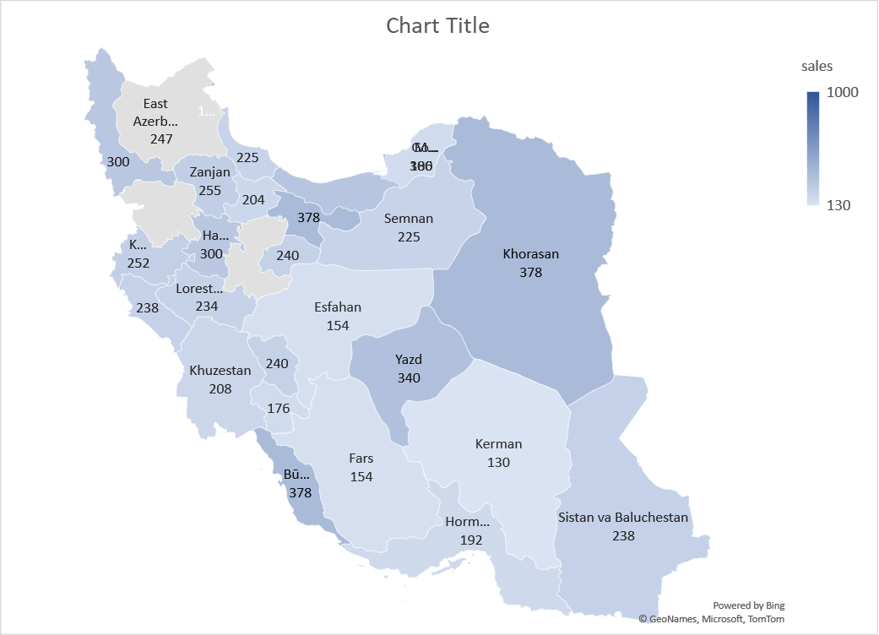
missing province
IRAN

 |  |  | در تاریخ مرداد ۱۴۰۱ دیدم که خراسان ها اضافه شده اند
country | province | sales | اما هنوز قم / اردبیل و ... اضافه نشده اند.
iran | Tehran Province
iran | Markazi Province
iran | Qom
iran | Esfahan
iran | khorasan
iran | sistan va baluchestan
iran | Kurdistan
iran | fars
iran | Khuzestan
iran | Chahar Mahall va Bakhtiari
iran | Kohgiluyeh va buyer Ahmad
iran | gilan
iran | mazandaran
iran | gorgan
iran | semnan
iran | Qazvin
iran | Zanjan
iran | Ilam
iran | Lorestan
iran | east azerbaijan province
iran | west azerbaijan
iran | ardabil
iran | hamedan
iran | Kermanshah
iran | Bushehr
iran | Kerman
iran | Yazd
iran | Hormozgan
iran | North Khorasan
iran | South Khorasan
iran | Razavi Khorasan
iran | golestan
iran | Alborz

 |  |  |  | عکس نقشه اشتباه قدیم

